상품제안서
컵앤컵스 슈페너 칼라 텀블러 | 상품코드: S26092

 |  |  |  |  |  |  | 02-713-8555 | www.synergygift.co.kr
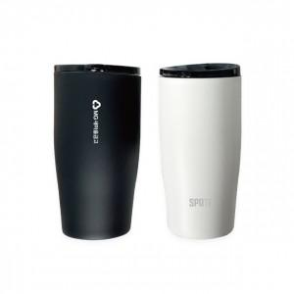 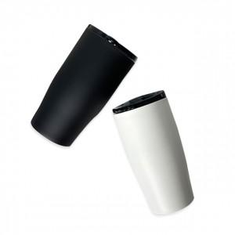 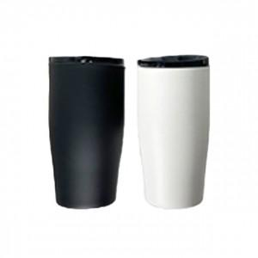

【상세/제작정보】

【인쇄/포장옵션】 | 실크, 레이저 / 시판박스

【공급단가】 | 수량 | 50~ | 100~ | 500~ | 1,000~ | 2,000~
*VAT별도 | 화이트 | 9,750원 | 9,600원 | 9,370원 | 9,000원 | 8,620원
 | 블랙 | 9,750원 | 9,600원 | 9,370원 | 9,000원 | 8,620원

【상품 URL】 | https://www.synergygift.co.kr:443/src/goods_detail.php?gdno=26092

